Mod. 4
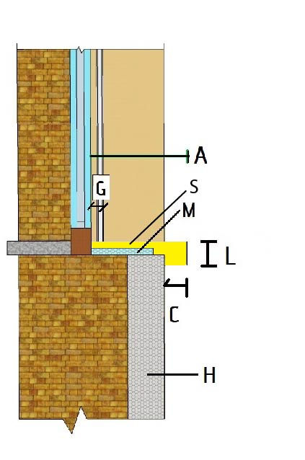
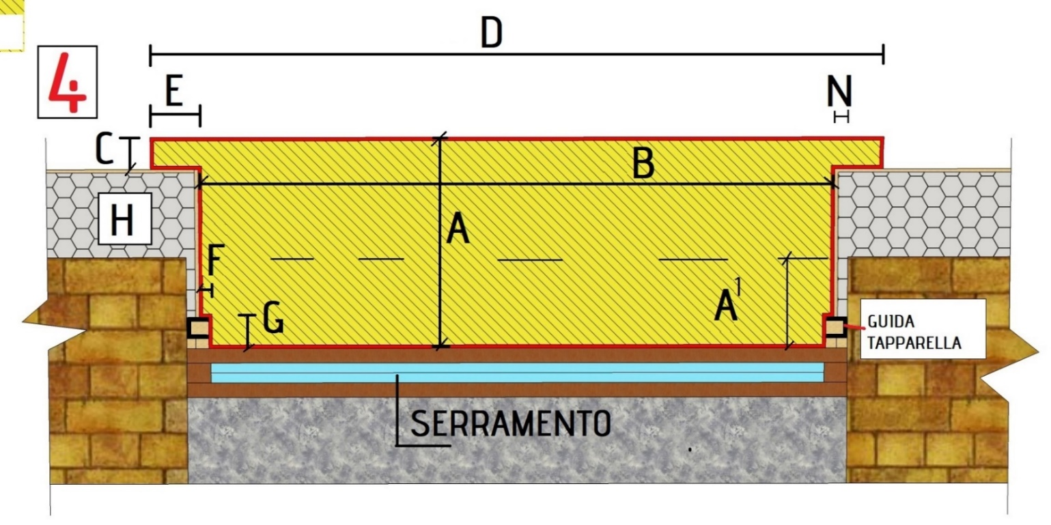
LITHOPOR MODELLO 4
Data |  |  |  |  |  |  |  |  |  |  |  |  |  |  | RIFERIMENTO: (da compilare a cura dell'Azienda) | _______________________
Cliente

 |  |  |  |  |  | PIANTA

 |  |  |  |  |  |  |  |  |  |  |  | SEZIONE
 |  | COLORE: |  | BEIGE MOON
 |  |  |  | SILVER GREY
 |  |  |  | WHITE CARRARA

NR PEZZI | A LARGHEZZA | A1 LARGHEZZA | B LUNGHEZZA |  | C SPORGENZA | D LUNGHEZZA TOTALE | E LARGHEZZA ALETTE | F GUIDA TAPPARELLA | G GUIDA TAPPARELLA | H SP CAPPOTTO | L SP FRONTALINO | M SP ISOLANTE | N SP CAPPOTTO SPALLA | S SP MARMO | ML | €/ML F.P. | TOTALE

indicare misure in mm |  |  |  |  |  |  |  |  |  |  |  |  |  | TOTALE

Note:
IMBALLO:
PESO:
MISURE IMBALLO:
RESO:

PRODOTTO STANDARD: |  |  |  |  |  |  |  | LAVORAZIONI FUORI STANDARD (eseguibili su richiesta con maggiorazioni):
MATERIALE |  | marmo resina (colori standard: Beige Moon, Silver Grey, White Carrara) |  |  |  |  |  | MATERIALE |  | pietra naturale (come da ns cartella colori)
LARGHEZZA DAVANZALE |  | 350 mm |  |  |  |  |  | SCANSO GUIDA TAPPARELLA |  | 2,50 €/cad
LUNGHEZZA DAVANZALE |  | 1000 mm |  |  |  |  |  | ALETTE FUORI SAGOMA
SPESSORE FRONTALE |  | 32 mm |  |  |  |  |  | DIMENSIONI FRONTALINO
SPESSORE TOTALE |  | 32 mm (12 mm marmo resina + 20 mm xps/eps) |  |  |  |  |  | ASPETTO FRONTALINO
ASPETTO FRONTALE |  | dritto |  |  |  |  |  | BORDI PARTICOLARI
GOCCIOLATOIO |  | si
BISELLATURA ANTI SBECCO |  | si
ASPETTO DAVANZALE |  | squadrato

INFORMAZIONI AGGIUNTIVE

Informazioni necessarie (da compilare a cura del committente):

Impresa:
Progettista:
Cantiere:
Referente di cantiere:

Note per il trasporto/scarico:
Richiesta sponda idraulica:
Pagamento: | B.B. 50% all'ordine, 50% al pronto

NOTE:

